Sheet1
民警装备柜和餐具柜采购
序号 | 项目名称 | 参考品牌 | 参考产品型号 | 尺寸、规格、技术参数、性能配置等 | 采购预算 |  |  |  | 备注
 |  |  |  |  | 单位 | 数量 | 单价（元） | 金额（元）
1 | 装备柜 （储物柜） | 定制 | 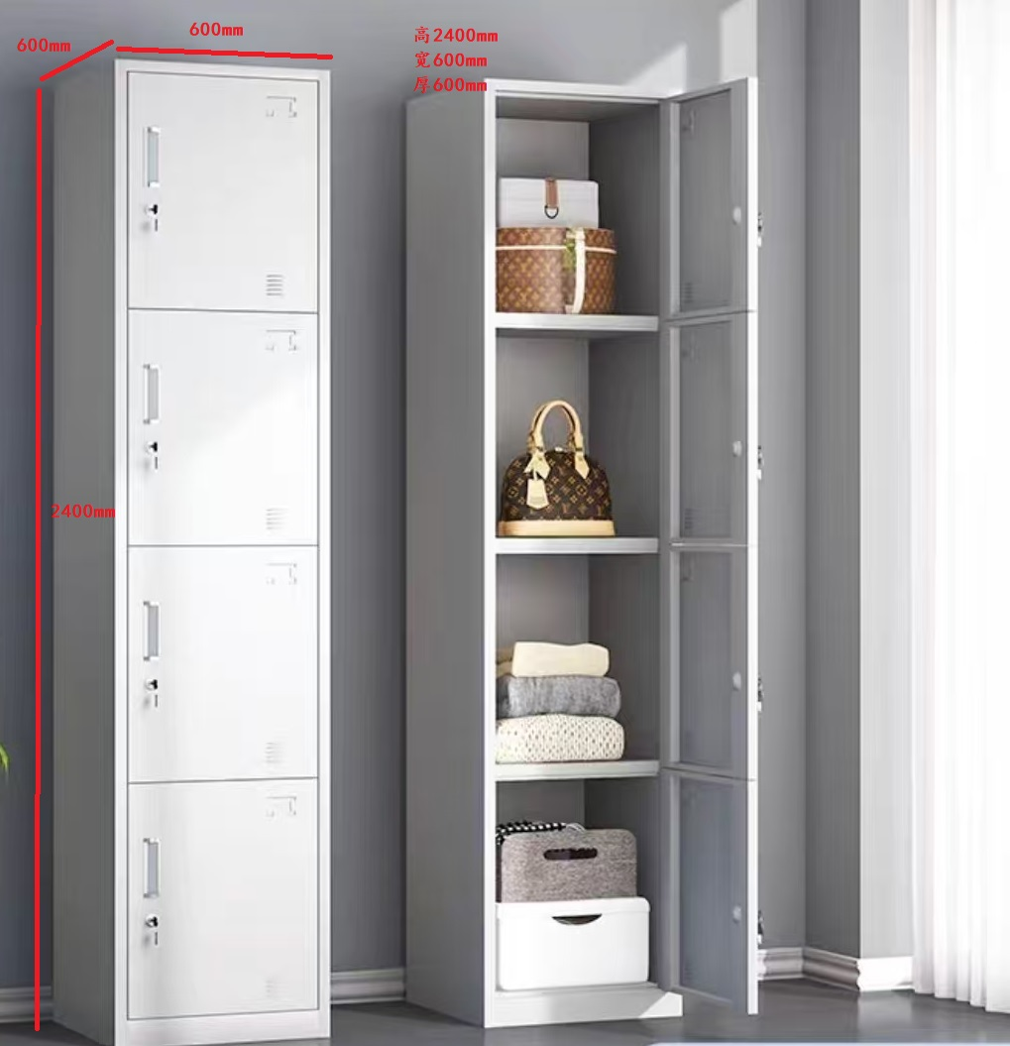 | 型号：定制 整柜规格：2400高*600宽*600厚（mm） 结构：四门四锁，分别锁闭。 材质：采用0.8mm优质201不锈钢制作， 工艺：使用优质不锈钢拉手，每个门上装有标签框、排气孔，防水、防锈。组装后的设备无影响外观和使用性能的永久变形；凡需焊接的部件焊接牢固，焊痕表面波纹均匀、平整。 | 组 | 92 | 1050.00 | 96600.00
2 | 餐具柜 （储物碗柜） | 定制 | 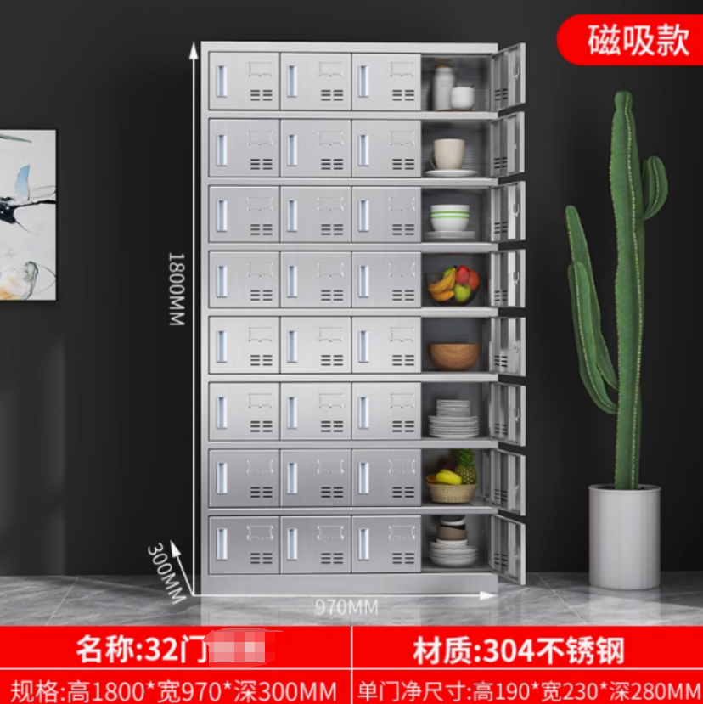 | 型号：定制 整柜规格：1800高*970宽*300厚（mm） 结构：32门，磁吸，单门净尺寸190高*230宽（mm）。 材质：采用0.6mm优质304不锈钢制作， 工艺：使用优质不锈钢拉手，每个门上装有标签框、排气孔，防水、防锈。组装后的设备无影响外观和使用性能的永久变形；凡需焊接的部件焊接牢固，焊痕表面波纹均匀、平整。 | 组 | 10 | 1600.00 | 16000.00
合计 |  |  |  |  |  |  |  | 112600.00

